Adjuntos Bug 1


Adjuntos Bug 2
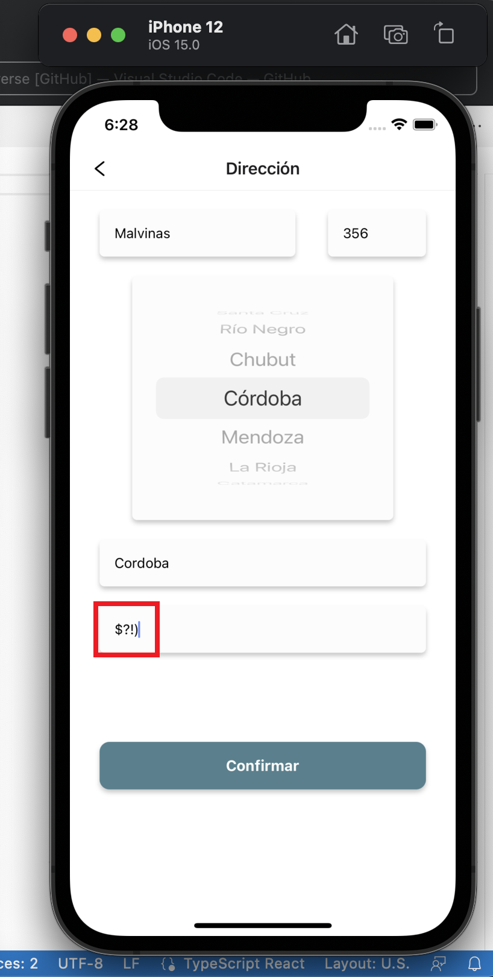
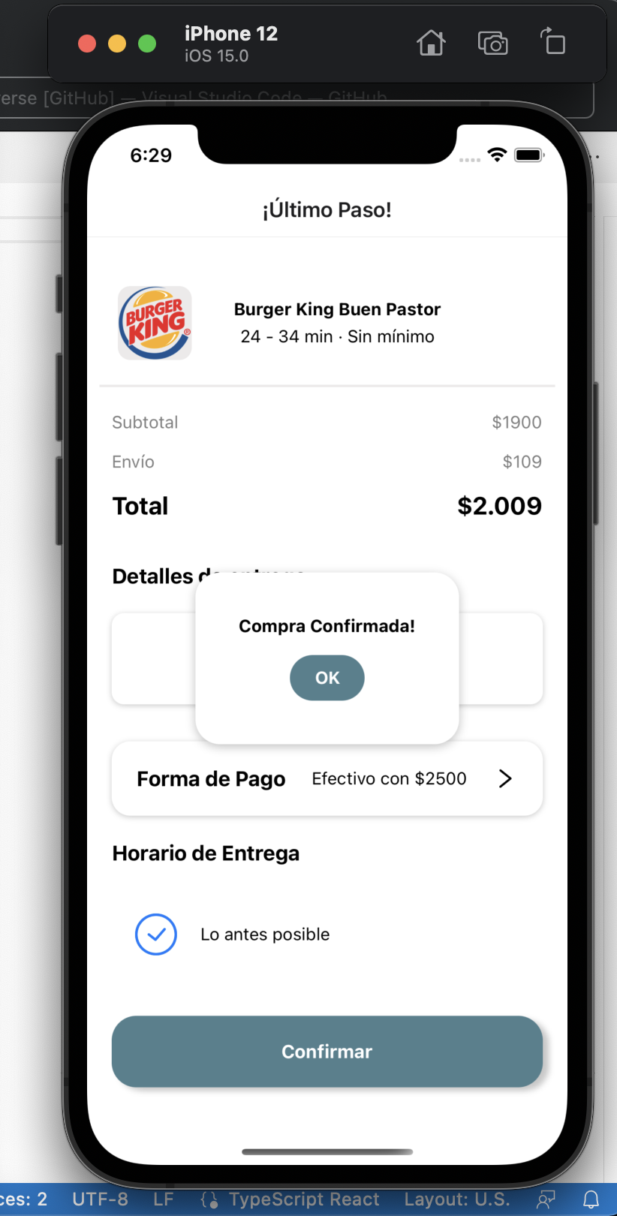

Adjuntos Bug 3
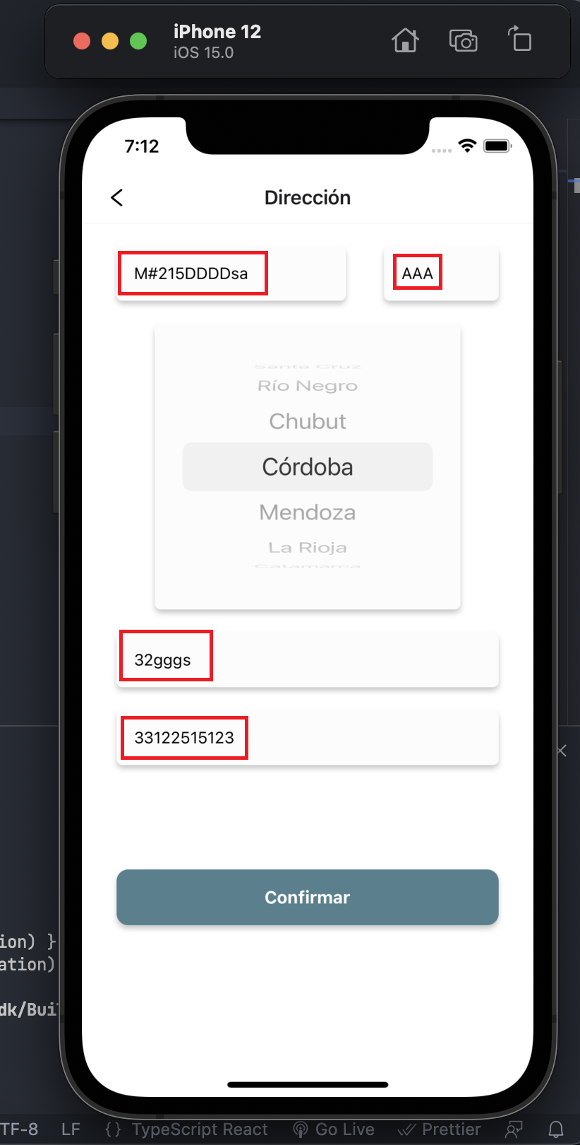

Adjuntos Bug 4
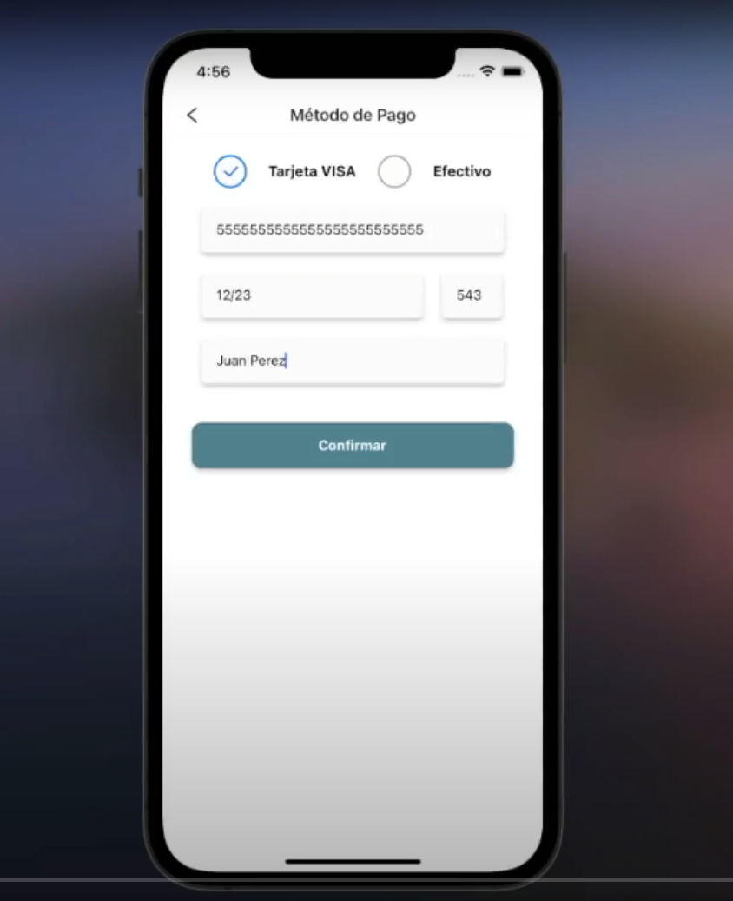

Adjuntos Bug 5


